項目定義書＿学生登録
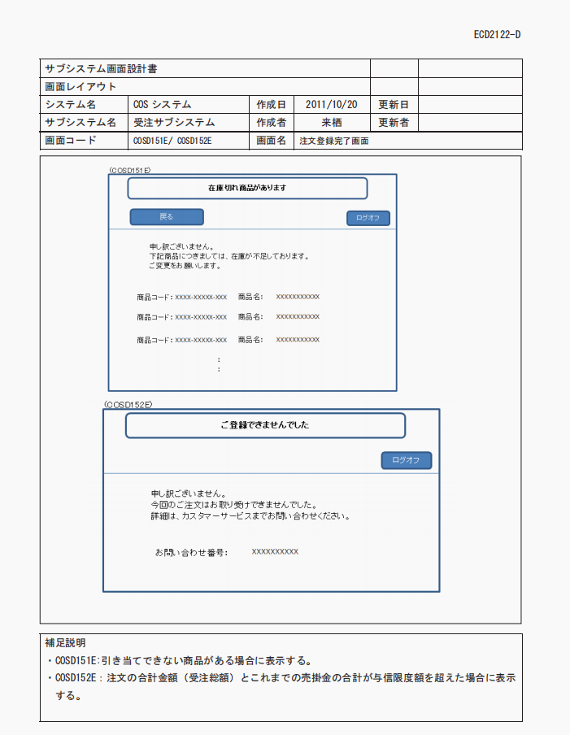
項番 | 項目名 | 部品 | 入力チェック | 備考
1 | 学生ID | label | - | ：つけ
2 | 入力欄 | textbox | 数字のみ
3 | 学生名前： | label | -
4 | 入力欄 | textbox | 日本語のみかつ桁数5
5 | 生年月日： | label | -
6 | 入力欄 | textbox | フォーマット：yyyy-mm-dd hh:mm
7 | 年齢： | label | -
8 | 入力欄 | textbox | 数字のみかつ>18
9 | 得点： | label | -
10 | 入力欄 | textbox | 数字のみかつ>0
11 | クラスID： | label | -
12 | 入力欄 | textbox | 数字のみ
13 | 登録 | submit

学生登録_画面レイアウト
学生ID：
学生名前：
生年月日：
年齢：
得点：
クラスID：

登録

学生一覧_画面レイアウﾄ
学生情報一覧
学生情報一覧

sss
1 gao 1999-12-12 12:12 20 11 1 削除
2 gao 1999-12-12 12:12 23 11 1 削除
3 gao 1999-12-12 12:12 33 11 1 削除
4 山本 2000-12-1 13-12 19 99 1 削除
ID 学生名前 生年月日 年齢 得点 クラスID 削除
sss
1 gao 1999-12-12 12:12 20 11 1 削除
2 gao 1999-12-12 12:12 23 11 1 削除
3 gao 1999-12-12 12:12 33 11 1 削除
4 山本 2000-12-1 13-12 19 99 1 削除
ID 学生名前 生年月日 年齢 得点 クラスID 削除

学生情報一覧

学生あり
学生情報が存在していません。
ID 学生名前 生年月日 年齢 得点 クラスID 削除

学生ない

商品登録_画面レイアウト
商品名：
販売値段：
数量：
産地：
商品クラスＩＤ：

登録

商品一覧_画面レイアウト
ユーザー一覧
最大値：1222
最小値：122
平均値：NaN
ユーザー一覧
最大値：0
最小値：0
平均値：NaN
sss
1 gao 1222 20 2023-03-26T15:34:41 saa 削除
1 gao 122 20 2023-03-26T15:34:41 saa 削除
1 gao 1222 20 2023-03-26T15:34:41 saa 削除
1 gao 1222 20 2023-03-26T15:34:41 saa 削除
ｉｄ 商品めい 販売値段 数量 生年月日 産地 削除
学生情報が存在していません。
ｉｄ 商品めい 販売値段 数量 生年月日 産地 削除

商品あり
商品ない

